상품제안서
오보틀 하트 캡슐보틀 350ml | 상품코드: F11225

 |  |  |  |  |  | 02-412-0044 | www.easy1.co.kr
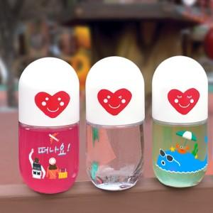

【상세/제작정보】 | ★풀칼라인쇄 가능(별도문의)

【인쇄/포장옵션】 | 실크, 풀칼라 / 포장지포장

【공급단가】 | 수량 | 100~ | 500~ | 1,000~ | 3,000~
*VAT별도 | 단가 | 2,030원 | 1,950원 | 1,880원 | 1,800원

【상품 URL】 | http://www.easy1.co.kr/src/goods_detail.php?gdno=11225

